Capítulo 5
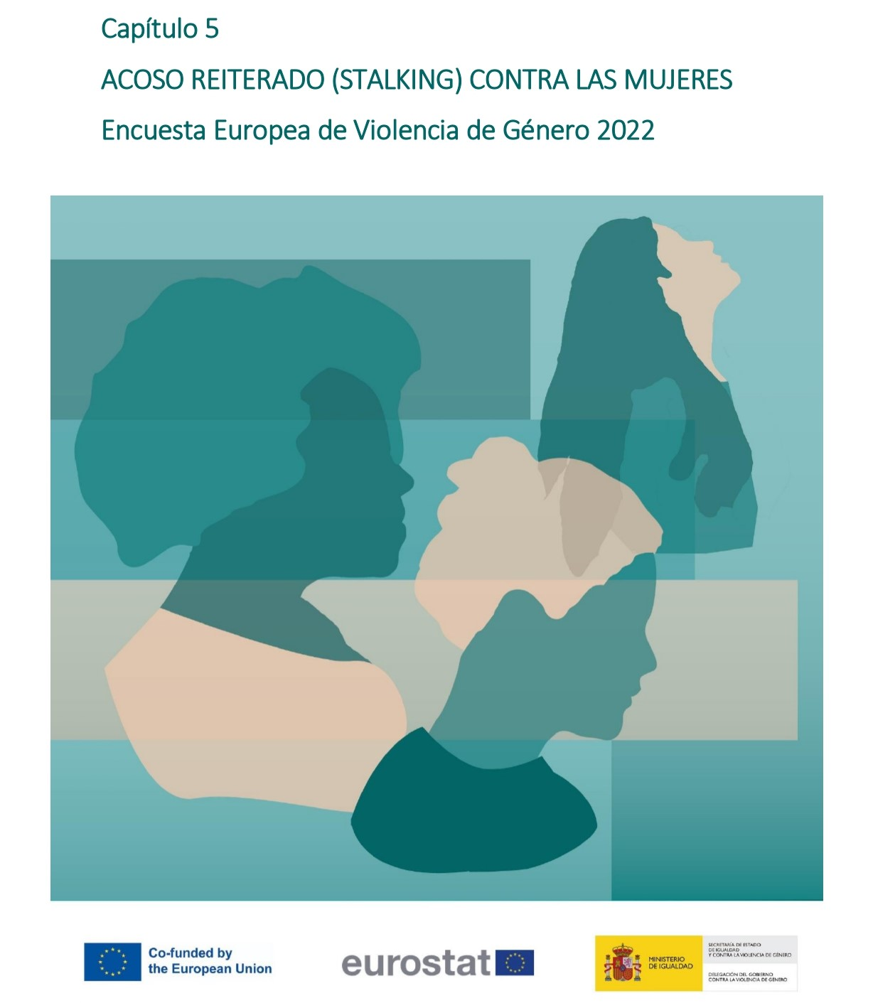

Gráfico 5.1.
< < Índice
 | Gráfico 5.1. Acoso reiterado.

 | Violencia en la pareja | % sobre mujeres que han tenido pareja alguna vez
 | Mujeres no víctimas | 80.5
 | Mujeres víctimas | 19.5

 | Nota: % sobre población general de mujeres (16-74 años)

 |  |  | % sobre mujeres que han tenido pareja alguna vez

